CEDULA 2026 EJE 3
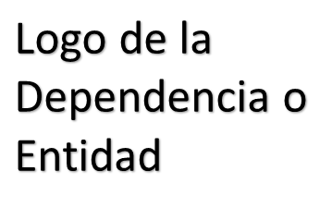
 | CÉDULA DE AVANCE DE CUMPLIMIENTO DE LOS OBJETIVOS Y METAS
 | MUNICIPIO DE BENITO JUÁREZ QUINTANA ROO
 | PERÍODO QUE SE INFORMA: DEL 1 DE ENERO AL 31 DE MARZO 2026

PROGRAMA PRESUPUESTARIO ANUAL:
NIVEL MIR CON RESUMEN NARRATIVO | NOMBRE DEL INDICADOR | SENTIDO DEL INDICADOR ( ascendente, descendente) | FRECUENCIA DE MEDICIÓN | METAS-AVANCE |  |  |  |  |  |  |  | JUSTIFICACIONES
 |  |  |  | META ANUAL PROGRAMADA | ACUMULABLE SI/NO | PROGRAMADO Y REALIZADO EN EL PERIODO |  |  |  | AVANCE DE LA META PROGRAMADA
 |  |  |  |  |  | 1er TRIM | 2do TRIM | 3er TRIM | 4to TRIM | TRIM | ANUAL
F. 3.XX.1: Contribuir a la creación de una sociedad más segura y unida mediante estrategias de prevención de la violencia y el impulso de actividades que fomenten la convivencia y el bienestar social. | I_TOD_PAZ: Índice de Todos por la Paz | Ascendente | Trianual | 96.24% | SI | - | - | - | - | - | - | -
 |  |  |  |  |  | 24.06% | 24.06% | 24.06% | 24.06%
EJEMPLO DE FORMULACIÓN |  |  |  |  |  |  |  |  |  | ND | ND

P.

C

A

A

ELABORÓ (nombre, cargo y firma) |  |  |  |  | REVISÓ Dr. Enrique E. Encalada Sánchez Dirección de Planeación de la DGPM |  |  |  |  |  | AUTORIZÓ (nombre, cargo y firma)

